AU310 CKPT装配线申购评审表
设 备/工 装 开 发 技 术 评 审 表
产品名称：AU310 COCKPIT总成 |  | 产品尺寸：约1360mm*850mm*780mm |  | 产品重量：约80kg
使用地点：德国Ingolstadt |  | 节拍需求：＜75S |  | T0日期：2025/4/28（国内）；2025/8/7（海外）
设备类型：Cockpit总成装配线+视觉检测 |  | 工位数量：32 |  | 购置预算：
供货范围说明 | CKPT装配线（摩擦线形式） |  |  |  | 补充说明：
 | 1条完整的32工位环形摩擦线装配线 |  | 32台随线装配小车（含夹具）
 | 1台CCB上料辅助机械臂（含夹具） |  | 1台空调上料辅助机械臂（含夹具）
 | 1台转向管柱上料辅助机械臂（含夹具） |  | 1台总成下线辅助机械臂（含夹具）
 | 1台在线视觉检测设备 |  | 1间在线检测暗房
 | 1排覆盖装配区域照明的龙门灯架
项目概述 | 本次申购，仅为1条32工位的CKPT摩擦线形式装配线（含30个直行+2个转弯工位），以及产线上集成的上、下料助力装置及视觉检测设备。不涉及周边辅线及预装工装等； 每个装配小车后，带有一个SPS配料小车（仅小车随行底托，不含料箱/车）； 产线均定义为首尾相连，循环运行；产线需满足工厂既定场地要求（如右侧示意图）； 产线正式布局及流转时间等，在设计阶段由新泉、供应商（含二级供应商）共同确认，最终协议以会签确认为准（项目全阶段甲方有权进行方案调整，但必须重新认可，进行会签）； |  |  |  | 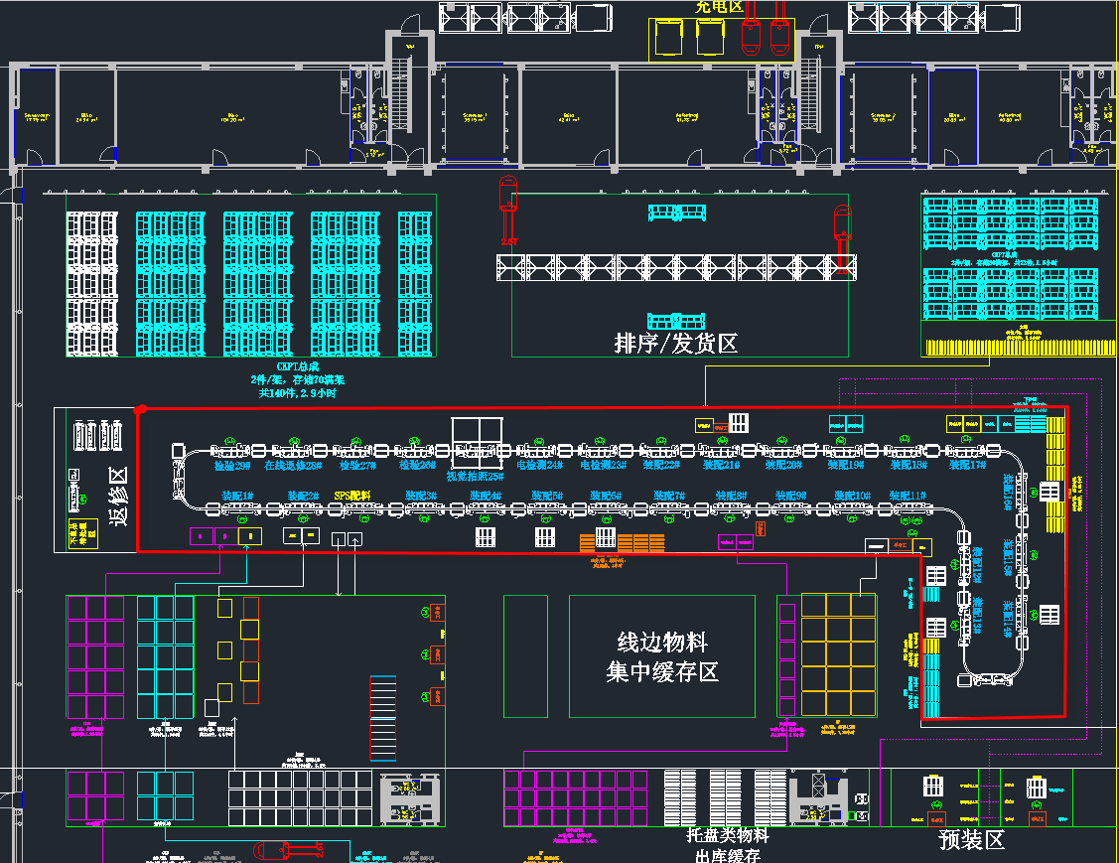

CKPT装配线技术要求 | 产线外形尺寸：产线长≤69m，宽≤9m（含灯架及静音房占地范围）
 | 产线为环形布置，两侧均可实现操作，合计32个工位（含两侧回转工位）
 | 产线1~24为装配工位+SPS上料工位，需配置小型置物架、扭矩枪托等；25~26为通电检测工位，需配置电检插头挂架；27为独立暗房，用于视觉检测；28为外观检验工位；29为在线返修工位，需配置返修工具置物架；30为总成下线工位；两端为回转工位，必要时可用作预留工位；
 | 线体定义摩擦链形式：配置动力电机（SEW品牌），电机带动摩擦轮旋转，与张紧轮夹抱驱动链，通过摩擦力提供动力；装配小车悬挂在产线工字钢上，锁于刚性驱动链，跟随驱动链运行，保证小车稳定性；
 | 主线体采用模块化设计，用于后期工位扩展，通过移动右侧回转工位，可进行增加或减少相应数量的操作工位，按照最高38工位进行程序及电控预留；
 | 主线体上的装配小车吊具，需要预留调整间距的可行性，后期通过调整缩小小车吊具的间距，以及摩擦轮的位置，可实现将装配小车数量，在不增加整线长度的前提下，拓展至38个；
 | 产线运行模式同时满足自动及手动运行模式，可快速切换；
 | 正常运行模式，各电机同步运作，将装配小车输送到既定位置后停止（暂定65S）；停止时间可一键设置调节；
 | 产线需满足2种运行模式：连续不间断运行及按节拍间歇运行；产线运行速度满足最低JPH:10,最高JPH:75；
 | 装配小车启动运行前，有蜂鸣器提示，循环5次；若员工未完成作业，有停止按钮（或拉绳）停止产线，各工站的当班停线次数，后台可查；
 | 装配小车正常运行速度满足30m/min，电机选型时需要预留至少20%的冗余；
 | 装配小车与其上产品总重量按照≥500Kg配置，供应商自行核算电机功率，需有过载保护功能；
 | 装配线各工位设置呼叫按钮（呼叫班长、呼叫物料）、停线按钮及复位按钮；
 | 装配线立柱及横梁采用H型钢250*250mm，壁厚≥6mm；工位辅助梁可选用方管，壁厚≥4mm；安装板/固定板采用45#钢；所有连接部位（需后期维护位置）采用装配关系，保证稳固；挂具或吊轨类别（用于挂看板、显示器等）可选用欧标铝型材；
 | 装配线上所有的传动部件，均需采取相应形式的保护，防止异物掉落或人员伤害；
 | 装配线电机、减速器采用SEW品牌；变频器采用西门子品牌；PLC采用西门子S7系列品牌；驱动链采用国产优质品牌，其他电子元件采用施耐德、欧姆龙等优质品牌；如需协商品牌变更，需有甲方书面确认；
 | 装配线配置的暗房需要满足一定的隔音效果，较外界环境，应降低约15~20分贝；
 | 装配线在发生动力异常时，可通过机械结构快速断开电机，可满足人工推动装配小车维持生产；
 | 装配产线部分MES由供应商自行完善，需满足与工厂MES对接，进行稳定的实时数据接收及上传；
 | 装配产线需要配置产线报警信息显示大屏，悬挂于产线显眼位置，可快速确认异样报警工位；
 | 用于产线“服务器”的工控机，至少需要10代以上的研华工控机，且需要双机热备，防止死机影响产线运行；
CKPT装配夹具技术要求 | 装配小车为悬挂形式，吊悬主线工字钢上；装配小车由小车框架与装配工装组成，框架与工装为分离模式，通过自重与销钉固定，可通过顶升快速分离装配工装与小车框架，实现快速分离；
 | 装配小车尺寸约：长2400mm*宽900mm（含框架），装配产品重量约80Kg，供应商自行校核装配小车承重；
 | 吊装框架选用≥80*80*4mm规格方管；工装立柱选用≥60*40*4mm规格方管；底框选用≥60*40*4mm规格方管；
 | 装配工装部分的工装夹具需要校准，尺寸偏差应小于±1mm，防止装配工装在框架中晃动；
 | 装配小车设计翻转机构，可实现360°翻转，配有翻转辅助手轮，手轮布置在小车侧面，旋转轴距离地面约850~900mm；
 | 翻转机构应设置防护罩，手轮不得紧贴立柱，防止夹手；两端旋转机构用连杆连接（采用螺栓固定），保证两端夹具位置正确，同时旋转；旋转机构左、右侧同轴度需保持一致，旋转时不得有阻滞、卡死等现象；
 | 装配小车上涉及装配夹具，两侧夹紧机构需预留≥2种产品的通用化设计，要求后续新增产品仅针对夹具做局部整改，不更换夹具；
 | 装配夹具尺寸必须满足产品的正常放置（产品尺寸1360mm*850mm*780mm），供应商自行校核装配夹具尺寸；装配工装底部平板在操作侧向内缩进0.2米（具体尺寸以详细设计图为准），便于操作工更接近产品；
 | 装配夹具设计制作合理，产品工件夹持稳固不掉落；夹具配重合理，翻转省力，侧面的法兰盘应具备重心调节空间，在现场安装夹具时可将仪表台的重心调节在旋转轴线上；
 | 装配夹具不能干涉、划伤零件，如与A面接触需要有保护；夹具在打开、关闭时均不得与立柱发生干涉；
 | 装配夹具在线体上的装配操作中心离地约1000mm；
 | 装配夹具的底部整体采用封板封闭，呈托盘状，可以放置螺丝盒、装配小零件等，随线体流转而流转；
 | 装配夹具两侧要有导向机构及定位特征点，用于机械手抓取夹具的快速定位；
 | 每台装配夹具需要有夹具编号，方便检索；
视觉拍照技术要求 | 视觉拍照，安装在装配线暗房内，固定在合适位置，产品在线拍照存图（不搬运至线外）；
 | 拍照要求：零件A面的全图拍照存储（含上、前、后、左、右侧，共5个面，全局记录，不做检测，仅做追溯）；
 | 硬件优先选择工控机+相机组合形式开发，便于后期拓展。若要采用视觉集成控制器或智能相机等方式，需与甲方沟通后会签决议；
 | 预留的拓展功能包括：针对COCKPIT外观，检查配置是否错装，外露的螺钉、卡扣是否漏装；
 | 照相机合理布局，不能存在干涉、阻挡，影响产品取放，相机角度可调整；
 | 程序可拓展、可切换、可新增，支持产品通用性扩容；
 | 设备配1台显示器，检测图像清晰显示（挂在暗房外）；
 | 拍照图像同时满足本地存储、上传本地服务器及MES系统，存档名称与总成追溯条码保持一致，信息可查看满足快速查询追溯要求，本地内存满足10T或以上；
龙门式灯架技术要求 | 线体操作区域上方设置龙门式灯架，每≤6000mm为一跨度合理布局，高度约3.5m，采用钢结构，各部件之间采用装配固定（供应商设计时考虑材料选择及必要的斜撑，保证稳固）；模块化结构设计，后期可通过装配或拆卸快速进行灯架的延长或缩减；
 | 每个操作工位正上方安装两排LED矩形灯（灯尺寸约1200mm*300mm），灯光为白色，在装配区上方连续安装，单工位间距均匀，离地面1m高度的照明度要求为装配工位达到800ux，检验工位达到1000Lux；
 | 在灯架顶部设置2个相互独立的阻燃布线槽，一个用于现场总线及网线布设，另一个用于电源线布设，两个线槽间隔不小于300mm；电线使用国产优质品牌，电线无裸露，尽量减少电线接头，接头处须有护套；所有电线必须装护套或者使用线槽保护；
 | 每个操作工位正前方需要设计显示器安装支架，用于悬挂工控机、显示器及扫码枪，支架上安装2个万用电源插座（1个5位孔，1个2位孔，分别走两条电源主线，品牌公牛），具体位置数据设计时确定；
 | 灯架立柱两端安装摇头风扇，风量可满足覆盖3米位置；
 | 每个操作工位需要有工位标识牌，明确序列号；装配线上所有传动部件均需采取相应形式的保护；
助力机械手技术要求 | 机械手抓取不影响产品A面，通过气动方式抓取产品；上下，前后，旋转都可以通过助力来减少工人疲劳操作；
 | 机械手夹具部分按照产品实际夹取点进行设计，要求考虑多产品通用的扩容性；
 | CCB/空调/转向管柱的辅助臂，按照负载产品＞20公斤（未含夹具自身重量）进行选型；总成产品按照负载产品＞80公斤（未含夹具自身重量）进行选型；供应商自行核算总负载，需要有至少20%的冗余；夹具有取件完成显示功能；
 | 机械手夹具部分两侧要有导向机构，与装配小车上的夹具可以快速定位；
 | 夹具上的气管路需设计成在快换处，只需快速插拔一到两根总气管即可，不能有多个气管需对接；
 | 机械设计需符合人机工程学，操作把手与控制按键集成一体，便于操作；
 | 设备在待机状态时需将臂全部收回至原始位置，并带有一键锁死功能，防止机械臂杆随意飘动；
 | 机械手优先考虑悬臂式，减少地面占地空间，臂展＞2.5米，可覆盖5米的取放范围；
 | 气管的自动收回系统具有断气保护功能，在外供气源突然切断的情况下，不会造成因系统及夹具突然坠落，而导致设备或人员伤害；
 | 气源压力为≥0.5Mpa，针对不同重量的工件，采用气动平衡控制，通过人力直接拉动升降，操作力不大于3kg。
通用化要求 | 环境，健康和安全 | 本设备应用于德国，需符合欧盟CE认证要求，CE认证由供应商负责，整线出具CE认证报告方可发货；
 |  | 设备显示界面，各单元显示的文字内容均需要有中文、英语、德语三种语言，可以工人手动切换语言；
 |  | 装配线所应用的电脑软件，均需使用正版授权；
 |  | 整体结构及布局满足装配工艺要求，不得发生工件干涉，所有结构不可有尖角，避免零件被划伤等异常现象；
 |  | 结构间固定采用螺栓螺母，尽量设计成内陷式，如有螺杆裸露需与甲方商议；
 |  | 电机齿轮等处设计防护罩，防止人员伤害；注油点有明确标注，油污不得泄漏到地板，也不得侵蚀到整体结构其他部位；
 |  | 动力机构运行可靠、平稳、不得有卡死或突然提速等现象；不得有异常声音、安全稳定，整体防静电；
 |  | 人员操作部分的结构和辅助设计充分考虑人机工程学原理，装配所需操作要避免或最大程度减少弯腰、斜身操作、肘关节大范围的操作、身体用力前倾或向上等动作；
 |  | 颜色定义，除外购件、铝型材、不锈钢等保持原色外，其余件喷漆处理，颜色RAL7035；
 | 质量保证及售后服务 | 设备为24小时连续生产设计，正常使用情况下，所有核心系统的工作寿命不少于40000小时；
 |  | 所有材料和零部件的品牌、规格、型号与方案要求相符（参考关键零部件清单页）；
 |  | 工艺布局、设备布置、总装配图等技术文件需经双方确认，达成一致后方可投入施工；
 |  | 供应商在合同签订后需提供各项设备的正式图纸（2D外形三视图、3D外形效果图）以供技术认证；若制造过程中有技术改动，需双方确认后方可生效（签字确认或邮件确认，不接受口头、微信等非正式输入）；供应商制造施工应严格执行图纸、技术文件和有关规定的要求；
 |  | 甲方在供应商制造过程中对制造质量进行中间检查，设备出厂前到供应商处进行预验收；
 |  | 供应商提供的设备必须运转正常、安全可靠、外观美化、色调和谐；
 |  | 质保期限以合同签订为准；售后服务24小时现场响应，30分钟内远程响应，包括节假日；供应商交付后需提供现场一周的机械、电气维护免费培训；
 |  | 供应商需要满足海外安装、调试，海外安装及初调完成时间应＜30天，供应商自行核算支持人员数量；产线在安装、调试完成后，需要安排现场2名现场陪产人员（电气工程师+钳工），预计3个月，确保产线顺利SOP；
 |  | 优质优价提供备品备件；对设备终身提供售后服务；质保期后，按照市场价收取服务费用；
 | 设备交付及验收 | 供应商设计完成后，应向甲方提供详细的设计图纸（2D、3D），经审核书面确认后才可开始制造；
 |  | 交付时间以正式商务合同为准；交付延期索赔方案优先参考商务合同标准，如商务合同无明确规定，甲方按2000RMB/天向乙方进行索赔；
 |  | 预验收：合同生效后，乙方按开发进度节点以书面形式向甲方如实通报设计制造情况；设备完工后，设备、胎膜按技术要求自检无误，设备运行正常，样件试制达到品质、周期要求，设备性能满足技术要求、设备满足安全要求后，乙方方通知甲方到甲乙方场地进行设备的预验收；预验收合格双方签证确认预验收合格单，乙方组织拆卸、包装、发运，预验收不合格，甲方出具不合格项，由乙方按时间整改到位，并按时发运；
 |  | 到厂验收：预验收合格后，设备起运到甲方，甲方人员同乙方人员一起确认到场状态和货物到货清单，确认货物无缺损和损坏后完成到厂验收，双方共同签署确认，零件到货状态、到货清单；甲方提供叉车等卸货必要设备，协助乙方进行卸货及安装；
 |  | 正式验收：设备到场后，乙方安装调试完成，进行设备试产和运行验证，无问题连续运行120h后由设备、技术、品质、生产、供应商共同会签确认验收，提交验收报告；
 | 文档 | 设备布局图，机械图纸，2D及3D数据（CATIA 3dxml格式、stp格式或igs格式），包含合同中所有设备，且详细到每个开关的位置；
 |  | 设备基础安装图：含动力位置，动力需求（包括管道走向，连接口的尺寸）等；
 |  | 设备使用说明书：含操作说明（开机、使用、异常处理、关机等完整的带图示及文字说明的操作指导书）/安全守则/润滑原理图/电气原理图/接线图/气动原理图/关键零部件清单（名称、品牌、型号、规格、数量）；
 |  | 易损件清单（备品备件清单）；
 |  | 维修保养手册（常见故障排除，预防性维修保养计划）；
 |  | 重要零部件说明书（如电机、控制模块、PLC等）；
 |  | PLC程序备份及说明；操作PLC程序说明：需指导用户可以通过所配置的对话界面，调整部分程序以设定参数；
甲方相关部门审批确认：
申购部门 |  | 工艺工程部 |  | 设备设施部
项目经理 |  | 采购部 |  | 其他部门
其他未尽事宜，双方将本着平等、合作、互利的原则协商解决；本协议一式二份，甲乙双方各执一份，作为商务合同的补充：
甲方： |  |  | 乙方：
签字(签章)： |  |  | 签字(签章)：
日期： |  |  | 日期：

